要望書様式
様式

 |  |  |  | ○○ | 年 | ○ | 月 | ○ | 日

国土交通大臣 殿
押印は不要です

事業者名、代表者氏名（役職含む）を 記載してください
 |  |  | 住 所
 |  |  | ○○県○○市○○町○○番地
 |  |  | 氏名又は名称
 |  |  | ○○市長 ○○ ○○

令和４年度訪日外国人旅行者受入環境整備緊急対策事業費補助金
（インバウンド受入環境整備高度化事業）要望書

令和４年度訪日外国人旅行者受入環境整備緊急対策事業費補助金（インバウンド受入環境整備高度化事業）について、別紙のとおり関係書類を添えて要望します。

 | 補助対象事業名 | ナイトタイムエコノミーの環境整備
 | 事業者名 | ○○市
 | ライトアップスポット名 | ○○○○

別紙１
別紙１ 事業概要

ライトアップスポット情報
受入環境整備高度化計画の名称 |  |  |  |  | ○○市における受入環境整備高度化計画
ライトアップスポットの名称 |  |  |  |  | ○○○○
当該ライトアップスポットは、常設又は一定期間定期的に設置する・している （必ずチェックください。該当しない場合は補助対象外となります。）
※常設でない場合の設置時期・期間⇒（ |  |  |  |  | 1～3月・10～12月、計6ヶ月間 |  |  |  |  |  |  |  | ）
所在地（住所） |  |  |  |  | ○○県○○市○○町○○－○
観光客の来訪が想定される 観光スポットの概要 |  |  |  |  | ○○神社は江戸時代初期に建築され、現在は公園として整備されるなど桜の名所となっている。神社周辺においては、食べ歩き等ができることから多言語対応等の取組も行い訪日外国人の受入体制を整えており、ＳＮＳ等でも話題となっている。 周辺の○○博物館は多くの文化財を有する観光スポットであり、双方の観光スポットの周遊を促すことで滞在時間の拡大を図っていきたい。
ライトアップスポットと観光スポットの関係性 |  |  |  |  | ○○駅から観光スポットである○○神社や○○博物館に向かう際の周遊ルートである○○商店街の町並みにおいて、観光客の夜間の周遊促進を図るためにライトアップスポットの整備を実施するもの。
他の補助制度等の活用の有無 (建設時等に活用している場合は具体的に記入下さい。)※ |  |  |  | 国 | 有：当該建物は○○省の●●補助金を活用して建設されている（補助率１／２）。財産処分期限は２０１６年３月である。
今回整備する設備あるいは施設について他の補助制度等の国等の資金を活用している場合、括弧内に記載し、活用している補助制度等について具体的にご記入ください。また、財産処分期限もご記入ください。
 |  |  |  | 都道府県 | 有：当該建物内多言語案内は県の●●補助金を活用している（補助率１／２）。財産処分期限は２０２０年３月である。
 |  |  |  | その他 | 無
※他の補助金等と、補助対象が重ならないよう、施設の位置づけを調整する等の対応が必要となる場合があります。
「補助金等に係る予算の執行の適正化に関する法律」等を参考にした上、他の補助制度等の利用状況を記入下さい。

ライトアップスポットの整備概要
基本整備項目 実施概要（該当する実施項目に全てチェックの上、整備概要を記述ください。）
実施項目 |  |  |  |  |  | 整備概要
TRUE | （１）照明器具 |  |  |  |  | 整備数 | 2 |  |  | 台 | ※備考欄

FALSE | （２）電飾 |  |  |  |  | 整備数 | 2 |  |  | 箇所
FALSE | （３）据付型プロジェクター |  |  |  |  | 整備数 | 1 |  |  | 台
追加整備項目 実施概要（該当する項目に全てチェックの上、数量等記述ください。）
 | 無線ＬＡＮ環境の整備 | 1 | 箇所 |  | 掲示物 |  |  | 箇所 |  |  | セキュリティ関係機器、 システムの整備 | 1 | 台
 | 案内標識 | 2 | 箇所 |  | ホームページ等 |  |  |  |  |  | その他、ライトアップに 必要となる費用 |  | 台
※実施項目に対する機能向上内容等の説明を記載
〇無線ＬＡＮ環境の整備：照明・電飾の点灯管理システム用、〇案内標識：誘導看板、〇ホームページ等：多言語HPの新規作成、 〇セキュリティ関係機器、システムの整備：据付型プロジェクター（マッピングシステム）のセキュリティ機器等

補助対象事業者情報
補助対象事業者名 |  |  |  |  | ○○市
法人番号 |  |  |  |  | ○○○○○○○○○○○○
住所 |  |  |  |  | ○○県○○市○○町○○－○
所属部署・担当者名 |  |  |  |  | 産業振興部 観光振興室 主任 ○○ ○○
連絡先（電話番号・FAX番号） |  |  |  |  | 電話 | （△△△）-△△△-△△△ |  |  | FAX |  | （△△△）-△△△-△△△
連絡先（メールアドレス） |  |  |  |  | △△＠△△△．△△△．△△

別紙3 位置関係・施設写真
別紙３ 位置関係・施設写真

○○観光案内所
○○広場
○○神社
○○博物館
○○通り
○○商店街
旧○○邸
○○記念館
○○館
○○歴史館
○○亭
○○寺
○○観光案内所
観光スポット①
観光スポット②
駅
計画区域内におけるライトアップスポットの位置関係がわかる地図
 | 
・○○商店街の電飾整備
・経路上施設のライトアップ及び
プロジェクションマッピング投影
周遊に資することがわかるように、設置位置を示してください。
主な周遊ルート
ライトアップスポット

①
大宰府天満宮
②
整備するライトアップスポットの現況写真
施設の外観写真、整備箇所の現況写真等を貼付してください 【必須】 ※ 適宜、枠を追加して写真等を貼付してください。
外観写真
九州国立博物館
現況写真

別紙4 整備図面
別紙４ 整備前後の図面

整備前の状況（ライトアップスポット、機器設置予定箇所） を
図面等の上にお示しください。
整備前
 | 整備前の図面等を添付し、整備箇所がわかるようにしてください。 ※新設の場合は不要です。

ライトアップスポットの整備概要の実施項目（基本整備項目・
追加整備項目）全てを図面等の上にお示しください。
※電気配線図等、適宜枠を追加して添付してください。
電飾 2箇所
照明 2台
案内標識 2箇所
据置型プロジェクター 1台
無線LAN機器の整備 1箇所
セキュリティ関係機器、システムの整備 1台
整備後
 | 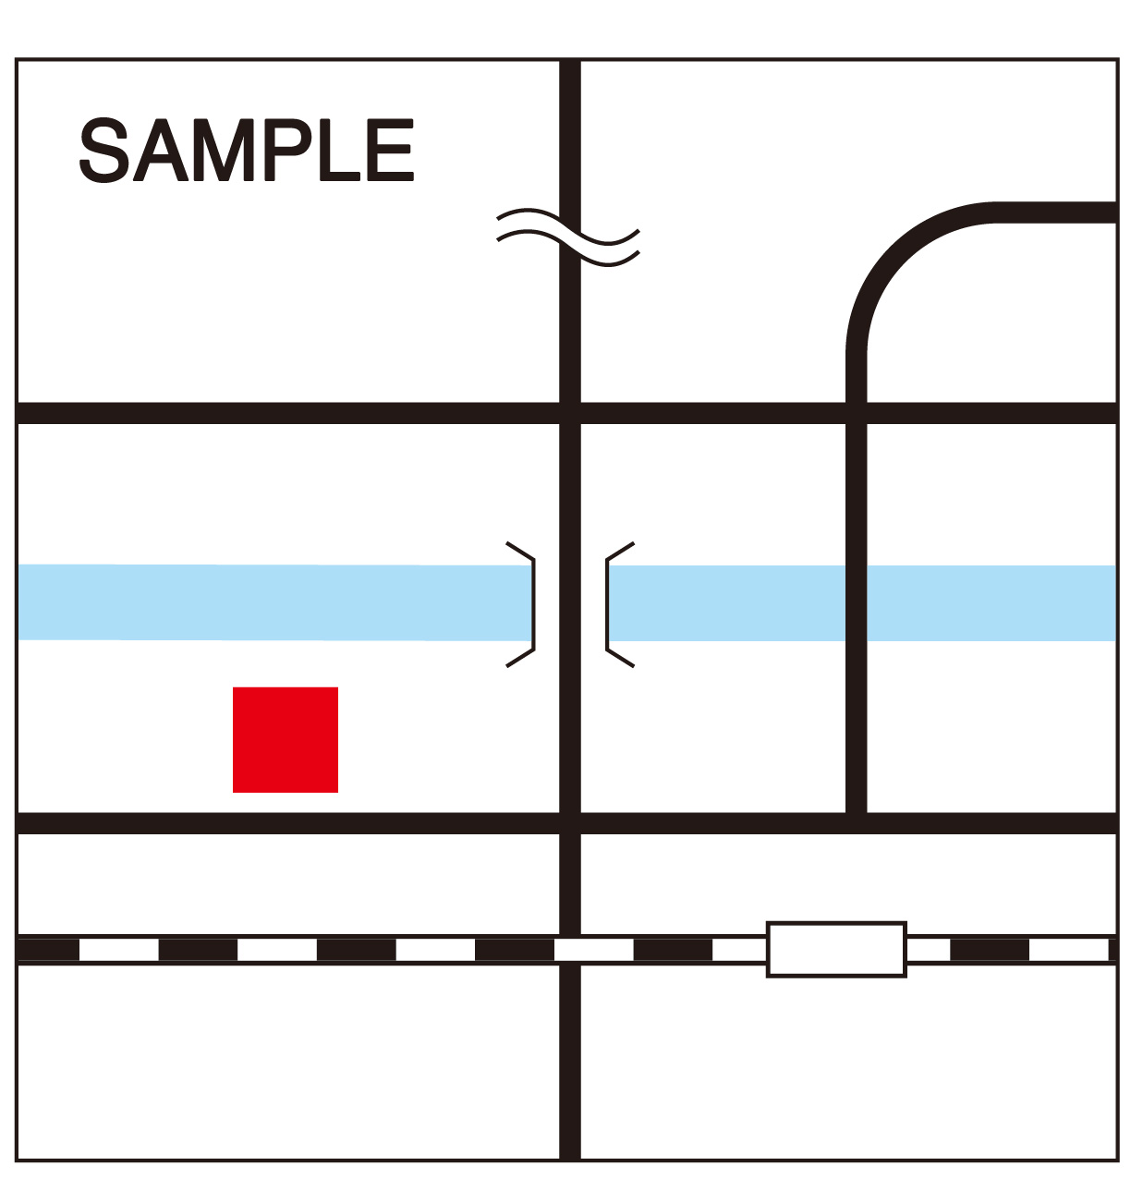 整備後の図面等を添付し、整備箇所がわかるようにしてください。 【必須】

別紙5-1 案内標識・掲示物
複数の案内標識及び掲示物を設置する場合は、それぞれ作成してください。
別紙５－１ 案内標識及び掲示物等のデザイン
案内標識の場合
 | 項目 |  | 内容
 | 整備する案内標識の種類 |  | ライトアップスポットへの誘導看板等
 | 表記する言語 |  | 英語・韓国語・中国語（繁体字・簡体字）
 | 設置箇所 |  | ○○駅前、交差点「○○橋」付近
 | デザイン案
 |  | デザイン案を添付してください 【必須】

掲示物の場合
 | 項目 |  | 内容
 | 整備する掲示物
 | 表記する言語
 | 設置箇所
 | デザイン案
 |  | デザイン案を添付してください 【必須】

別紙5-2 HP
別紙５－２ ホームページ

 |  |  | 具体的内容 | 言語
 | 多言語化 | 【現状】 | － | －
 |  | 【事業実施後】 | 訪日外国人旅行者にご利用いただけるように多言語化した施設ホームページを作成する | 英語・韓国語・中国語（繁体字・簡体字）
 | その他 | 【現状】
 |  | 【事業実施後】

ＰＣ用ＨＰとスマートフォンサイトのデザインが異なる場合は、各デザイン案を添付してください。
 | ホームページのデザイン案
 | ホームページデザイン案を貼付してください 【必須】 ※ 適宜、枠を追加して写真等を貼付してください。

別紙6 情報発信
別紙６ 情報発信

Ⅰ）対象となるライトアップスポットの利用に際して必要な情報をパンフレットやWEB等で多言語で発信
既に整備されている
今後、整備する計画がある
※整備されていない場合は、計画をこちらにご記入ください。
※必ずしも事業完了までに整備が完了する必要はありません。
※計画には、整備完了の予定とする時期、発信する媒体の種類や発行元等をご記入ください。
※WEBやスマートフォンのアプリ等での発信でも構いません。

Ⅱ）対象となるライトアップスポットの所在を散策マップやWEB等で多言語で発信
既に整備されている
今後、整備する計画がある
市が発行している多言語の 散策マップに、対象となる ライトアップスポットが示されている。
※整備されていない場合は、計画をこちらにご記入ください。
※必ずしも事業完了までに整備が完了する必要はありません。
※計画には、整備完了の予定とする時期、発信する媒体の種類や発行元等をご記入ください。
※WEBやスマートフォンのアプリ等での発信でも構いません。
○○商店街（○○ Ave.）
○○
○△
○○
○×
○□
△△

